フォロー機能
1. 社員同士のフォロー機能・フォローした社員の日報を一覧表示する機能

DB

table | column | 主キー |  | 必須 | 説明 | TODO
follows | id | ○ | 自動採番 | ○ | 紐付けを一意に識別するid | 対応概要 | ファイル | 対応内容 | 不明点
 | employee_id |  |  | ○ | 従業員のid（外部キー） | 新規追加 | Follow.java | followsテーブルのモデル追加 JPQLを追加（フォロワーの日報件数取得、フォロワー件数取得）
 | followed_employee_id |  |  | ○ | 従業員がフォローしている従業員のid | 修正 | JpaConst.java | テーブル、カラム追加、namedQueryのnameとquery追加
 | created_at |  |  | ○ |  | 修正 | ForwardConst.java | メニューに追加するタイムライン、フォロワー管理の遷移先を追加
 | updated_at |  |  | ○ |  | 修正 | persistence.xml | Follow.javaを管理対象に追加
 | delete_flag |  |  | ○ | データ量が多くなってしまうため廃止 | 修正 | MessageConst.java | フォロー完了後、フォロー済みのメッセージを追加 アンフォロー完了後、アンフォロー済みのメッセージを追加 | 既存のDB登録、更新メッセージを使うので削除
 |  |  |  |  |  | 修正 | AttributeConst.java | フォロワー画面に表示する項目を追加
 |  |  |  |  |  | 新規追加 | FollowView.java | フォロー情報について、画面の出力値を扱うViewモデル | 画面入力項目がないので不要

画面:日報詳細


作成者をフォローする
・日報作成者が自分以外でその作成者をフォロー済みの場合
アンフォローボタンを表示
ボタンクリック後、アンフォロー処理を行い、タイムライン画面へ遷移
・日報作成者が自分以外でその作成者を未フォローの場合
フォローボタンを表示
ボタンクリック後、フォロー処理を行い、タイムライン画面へ遷移
 |  |  |  |  |  | TODO
 |  |  |  |  |  | 対応概要 | ファイル | 対応内容 | 不明点
 |  |  |  |  |  | 修正 | src/main/webapp/WEB-INF/views/employees/show.jsp | 対象ユーザが自分以外でフォローしている場合、アンフォローリンクを表示 対象ユーザが自分以外でフォローしていない場合、フォローリンク表示。 フォローリンク：遷移先をfollowAction.javaのcreate()に設定する アンフォローリンク：遷移先をfollowAction.javaのdestroy()に設定する | ReportAction.javaでFollowServiceを使っていいのか不明 いろんな箇所での引数の役割、型変換がよくわかっていない
 |  |  |  |  |  | 新規追加 | FollowAction.java | ・対象ユーザをフォローしているかどうか判定するservice.isFollow()メソッドを呼び出し すでにフォローしていたらフラッシュメッセージにエラーメッセージをセットし、一覧画面へ遷移してエラーメッセージを表示 ・対象ユーザをフォローするcreate()メソッドを追加 ・対象ユーザをアンフォローするdestroy()メソッドを追加 ・フォロー・アンフォロー処理前にトークンをチェックする ・フォロー・アンフォロー処理後にtimeline.jspへフォワード
 |  |  |  |  |  | 新規追加 | FollowService.java | ・ログインユーザが対象の従業員をフォローしているかチェックするisFollow()メソッドを実装 ・フォローするcreate()メソッドを実装 ・アンフォローするdestroy()メソッドを実装 ・処理前にトークンをチェックする
 |  |  |  |  |  | 修正 | ReportAction.java | ・対象ユーザをフォローしているかチェックするFollowService.isFollow()メソッドを呼び出し、 リクエストスコープにセットする

画面:タイムライン
タイムライン
メニューにタイムラインを追加
クリック後、タイムラインページに遷移
タイトル表示
・フォローしているユーザの日報を一覧表示
（日付降順）
・詳細リンククリック後,詳細ページへ遷移
タイムライン
（全２件）
１
ページング

 |  |  |  |  |  | TODO
 |  |  |  |  |  | 対応概要 | ファイル | 対応内容
 |  |  |  |  |  | 新規追加 | timeline.jsp | ・テーブル形式でフォローした従業員の日報を表示（日付降順） ・ページング表示
 |  |  |  |  |  | 修正 | ReportAction.java | ・タイムラインを表示するshowTimeline()メソッドを追加
 |  |  |  |  |  | 修正 | app.jsp | ヘッダーにタイムラインを追加

画面:フォロー管理

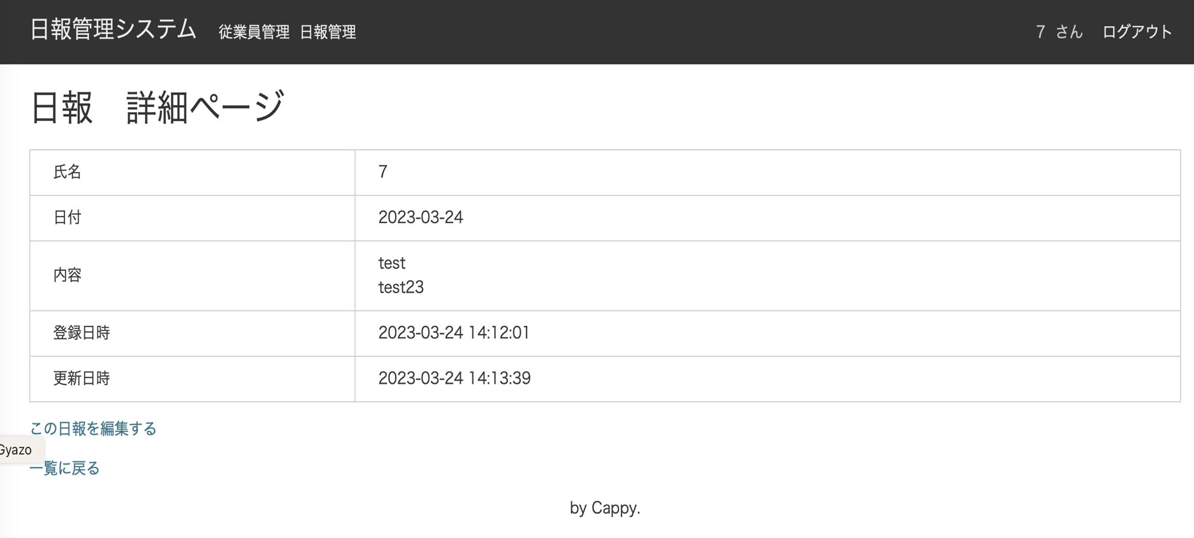
タイムライン
メニューにフォロワーを追加
フォロワークリック後、フォロワー一覧ページに遷移
タイトル表示
・フォローしている従業員を一覧表示
（ユーザid昇順）
・アンフォローリンククリック後、アンフォロー処理を行い、タイムラインページを再表示
フォロー管理
（全２件）
１
ページング
フォロー管理

 |  |  |  |  |  | TODO
 |  |  |  |  |  | 対応概要 | ファイル | 対応内容
 |  |  |  |  |  | 新規追加 | follows/index.jsp | ・テーブル形式でフォローしている従業員を表示（社員id昇順） ・アンフォローリンク表示（リンククリック後はfollowAction.destroy()呼び出し ） ・ページング表示
 |  |  |  |  |  | 新規追加 | FollowAction.java | ・フォローしている従業員を表示するindex()メソッドを追加
 |  |  |  |  |  | 修正 | app.jsp | ヘッダーにフォロワー管理を追加

日報承認機能
機能概要

課長や部長などの権限追加・および部下の日報を承認する機能

テーブル定義

テーブル：roles
column | 主キー | 型 | 必須 | 説明
id | ○ | int | ○ | 一意に識別するid（自動採番） |  |  | 新規
role_name |  | varchar(10) | ○ | 権限名 |  |  | 新規
approver_flag |  | int | ○ | 1:承認権限あり 0:承認権限なし |  |  | 新規
created_at |  | datetime | ○ | 作成日時 |  |  | 新規
updated_at |  | datetime | ○ | 更新日時 |  |  | 新規
delete_flag |  | int | ○ | 削除フラグ |  |  | 新規

テーブル：emloyees
column | 主キー | 型 | 必須 | 説明
id | ○ | int | ○ | 一意に識別するid（自動採番）
admin_flag |  | int | ○ | 管理者フラグ |  |  | 削除
code |  | varchar(255) | ○ | 社員番号
name |  | varchar(255) | ○ | 社員名
password |  | varchar(64) | ○ | パスワード
created_at |  | datetime | ○ | 作成日時
updated_at |  | datetime | ○ | 更新日時

テーブル：departments
column | 主キー | 型 | 必須 | 説明
id | ○ | int | ○ | 一意に識別するid（自動採番） |  |  | 追加
name |  | varchar(255) | ○ | 部署名 |  |  | 追加
created_at |  | datetime | ○ | 作成日時 |  |  | 追加
updated_at |  | datetime | ○ | 更新日時 |  |  | 追加
 |  |  |  |  |  |  | 追加
テーブル：emp_depts
column | 主キー | 型 | 必須 | 説明
id | ○ | int | ○ | 一意に識別するid（自動採番） |  |  | 追加
emp_id |  | int | ○ | 従業員id |  |  | 追加
dep_id |  | int | ○ | 部署id |  |  | 追加
created_at |  | datetime | ○ | 作成日時 |  |  | 追加
updated_at |  | datetime | ○ | 更新日時 |  |  | 追加
delete_flag |  | int | ○ | 削除フラグ |  |  | 追加

テーブル：emp_roles
column | 主キー | 型 | 必須 | 説明
id | ○ | int | ○ | 一意に識別するid（自動採番） |  |  | 追加
emp_id |  | int | ○ | 従業員id |  |  | 追加
role_id |  | int | ○ | 権限id |  |  | 追加
created_at |  | datetime | ○ | 作成日時 |  |  | 追加
updated_at |  | datetime | ○ | 更新日時 |  |  | 追加
delete_flag |  | int | ○ | 削除フラグ |  |  | 追加

テーブル：reports
column | 主キー | 型 | 必須 | 説明
id | ○ | int | ○ | 一意に識別するid（自動採番）
employee_id
title
content
report_date
created_at
updated_at
status |  |  |  | 承認状況 |  |  | 追加

画面イメージ

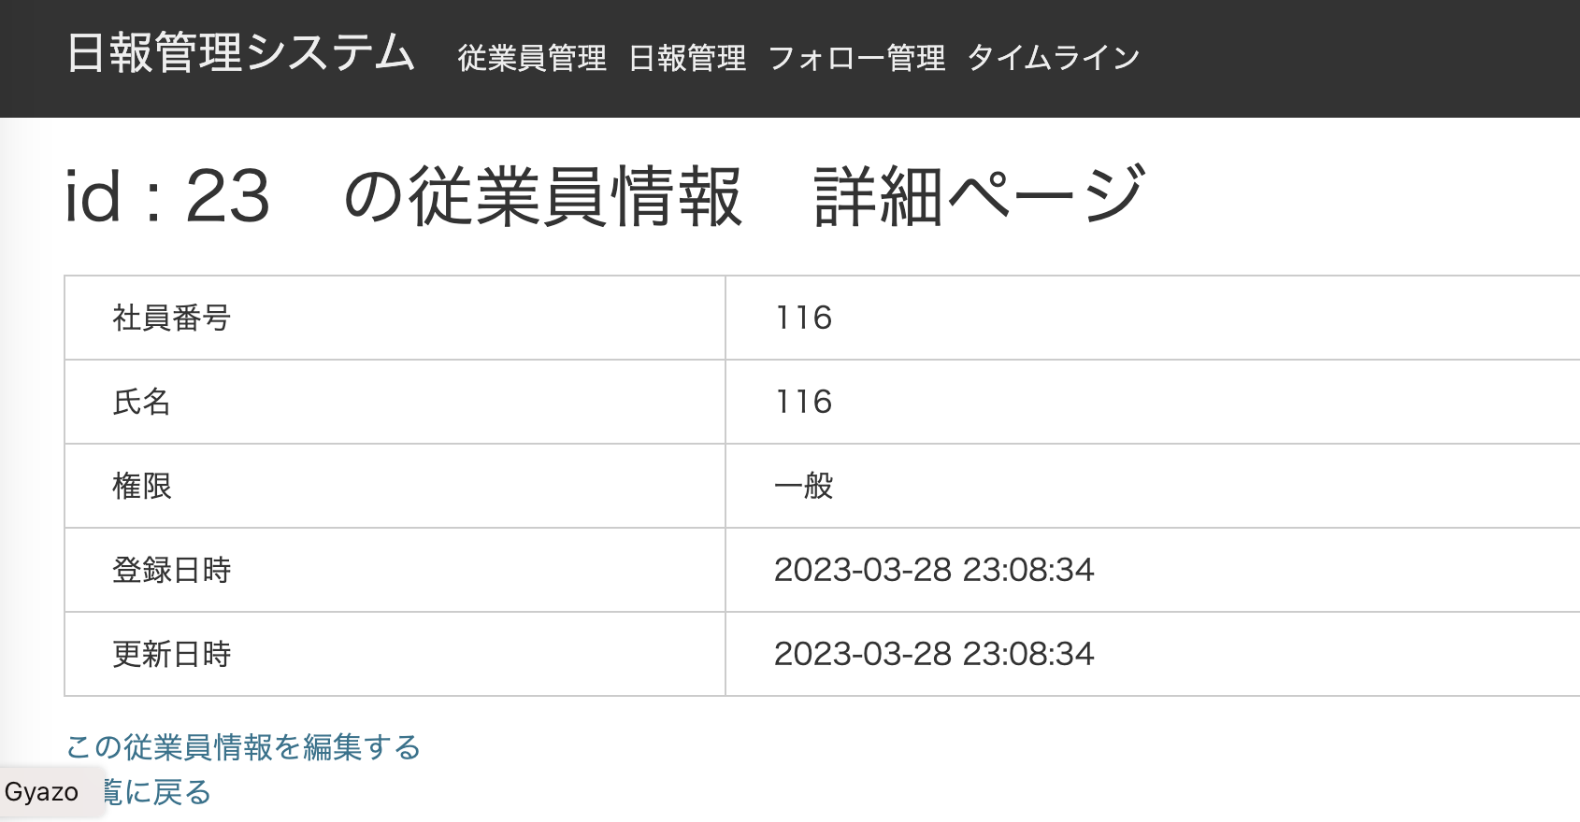
所属部署を表示する
追加した権限も表示する

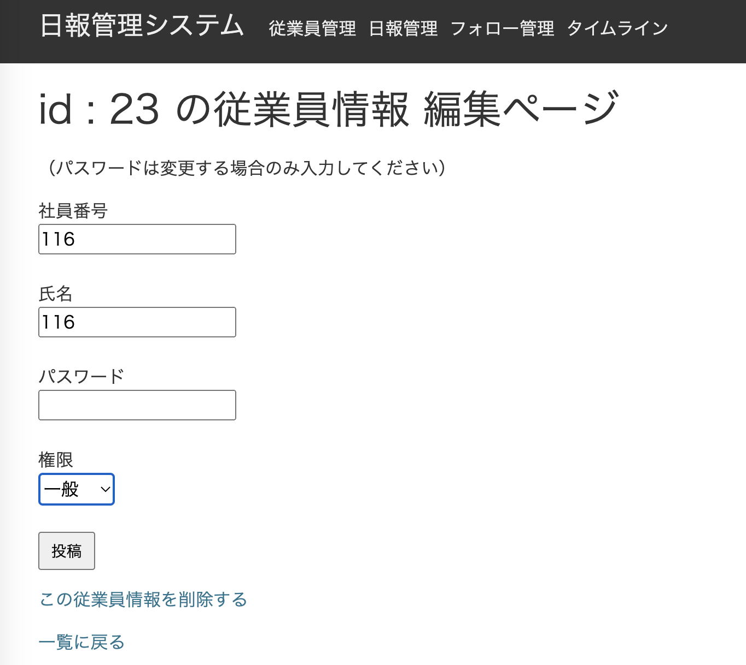
所属部署を表示する
所属部署

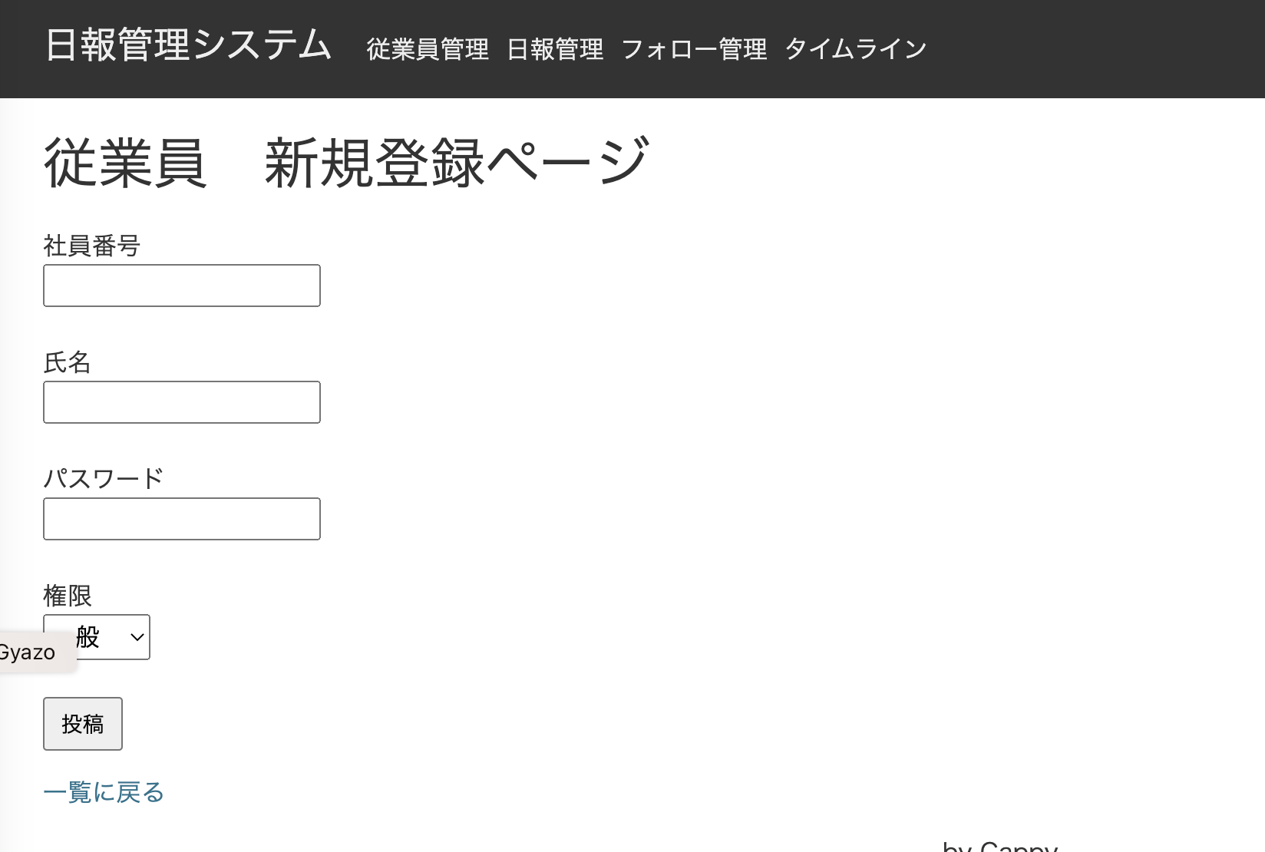
追加した権限も表示する
所属部署を表示する
所属部署

画面イメージ（日報承認）
承認状況を表示する
・ログインユーザの権限＝管理者の場合
承認状況が未承認の場合は承認欄に承認ボタンを表示する
・ログインユーザの権限＝一般の場合
承認欄は表示しない
・ログインユーザがそれ以外の場合
同じ部署の日報で承認状況が未承認の場合は承認欄に承認ボタンを表示する
（承認ボタン押下後はフラッシュメッセージを表示する）

# | 画面 | 対応概要 |  |  | ファイル | メソッド | 対応内容
2 | 従業員詳細 | 追加した権限名を表示する |  |  | employees/show.jsp |  | 追加した権限名を表示できるように修正
 |  |  |  |  | EmployeeAction.java | show() | 権限リストをjspに渡す
3 | 従業員編集 | 追加した権限名を選択可能にする |  |  | employees/_form.jsp |  | 追加した権限名を選択できるように修正
 |  |  |  |  | EmployeeAction.java | edit() | 権限リストをjspに渡す
4 | 従業員登録 | 追加した権限名を選択可能にする |  |  | employees/new.jsp |  | 追加した権限名を選択できるように修正
 |  |  |  |  | EmployeeAction.java | entryNew() | 権限リストをjspに渡す
共通 |  |  |  |  | Employee.java |  | admin_flag削除し、role_idを追加する
共通 |  |  |  |  | Employee.java |  | 権限リストを取得するJPQLを追加する
共通 |  |  |  |  | JpaConst.java |  | 権限関連項目を追加する
共通 |  |  |  |  | EmployeeConverter.java |  | admin_flagを削除し、role_idを追加する
共通 |  |  |  |  | EmployeeView.java |  | admin_flagを削除し、role_idを追加する
共通 |  |  |  |  | EmployeeService.java |  | admin_flagを削除し、role_idを追加する
共通 |  |  |  |  | app.jsp |  | 追加した権限名を表示できるように修正
共通 |  |  |  |  | Role.java |  | 追加
5 | 従業員一覧 | 所属部署の列を追加し、所属部署名を表示する |  |  | EmployeeAction.java | index() | 所属部署をリクエストスコープに格納するように修正
 |  |  |  |  | employees/index.jsp |  | 所属部署カラムを追加し、所属部署名を表示するように修正
6 | 従業員詳細 | 所属部署名を表示する |  |  | employees/show.jsp |  | 追加した所属部署名を表示できるように修正
 |  |  |  |  | EmployeeAction.java | show() | 所属部署をjspに渡す
7 | 従業員編集 | 所属部署を選択可能にする |  |  | employees/_form.jsp |  | 所属部署を選択できるように修正
 |  |  |  |  | EmployeeAction.java | edit() | 所属部署をjspに渡す
8 | 従業員登録 | 所属部署を選択可能にする |  |  | employees/new.jsp |  | 所属部署を選択できるように修正
 |  |  |  |  | EmployeeAction.java | entryNew() | 所属部署をjspに渡す
共通 |  |  |  |  | Department.java |  | 追加する
共通 |  |  |  |  | JpaConst.java |  | 部署関連項目を追加
共通 |  |  |  |  | app.jsp |  | 追加した権限名を表示できるように修正
共通 |  |  |  |  | Employee.java |  | 所属部署idを追加
共通 |  |  |  |  | EmployeeConverter.java |  | 所属部署idを追加
共通 |  |  |  |  | EmployeeView.java |  | 所属部署idを追加
共通 |  |  |  |  | EmployeeService.java |  | 所属部署idを追加
9 | 日報一覧 | 承認状況を表示する ログインユーザの権限が一般以外の場合、担当部署の従業員の日報に承認ボタンを表示する

画面遷移図
日報詳細画面
タイムライン
フォローリンククリック
アンフォローリンククリック

全画面
タイムラインリンククリック
フォロワー管理画面
フォロワー管理リンククリック

